訓練コース内容
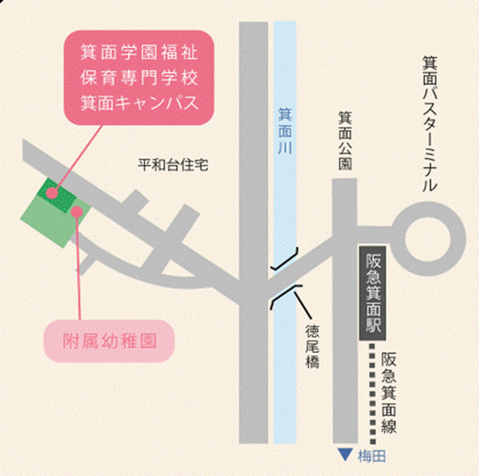
訓練コース内容
識別コード | ２４Ｌ０４０８ | 訓練コース番号 | 5-06-27-207-05-0083
訓練科名 | 長期高度人材育成コース 保育士養成コース（２年）
訓練期間 | 令和６年４月１日（月）～令和８年３月３１日（火）
訓練実施校名 | 箕面学園福祉保育専門学校
所在地 | 箕面市箕面７丁目７番３１号
電話番号 | ０７２－７２３－６５９０ | 受付時間 | 【月～金】１０時～１７時（祝日除く）
事前説明会日時 | ２月 ９日（金）１０：３０～１１：３０
 | ２月１４日（水）１０：３０～１１：３０
 | ２月２７日（火）１０：３０～１１：３０
選考試験日 | ３月１３日（水）
試験科目 | 小論文・個人面接
入校に必要な 最終学歴 | 高等学校卒業資格もしくは同等資格以上
最寄り駅 | 阪急電鉄箕面線 箕面駅（徒歩５分・距離０．７km）
備考 | 基本は、対面授業です。 感染症などの緊急事態発生時には、オンラインによる訓練になる場合があります。 ※受講に必要な備品（パソコンもしくはスマートフォン、モバイルルーター、アプリケーション等）は自己負担となります。

【最寄り駅からの地図】

